1.1
voltar à página inicial |  |  |  | 1 - FORMULÁRIOS
 | S | N | NA
 | x |  |  | 1.1 A sequência de tabulação entre campos segue a sequência de preenchimento
 |  |  |  | A ordem de tabulação por entre os campos deve corresponder à sequência normal de preenchimento do formulário.

 | Listagem de evidências
 |  |  |  |  | Notas:
 |  |  |  |  | Evidências retiradas do site: https://cm-machico.pt/institucional/camara-municipal/fale-com-o-executivo

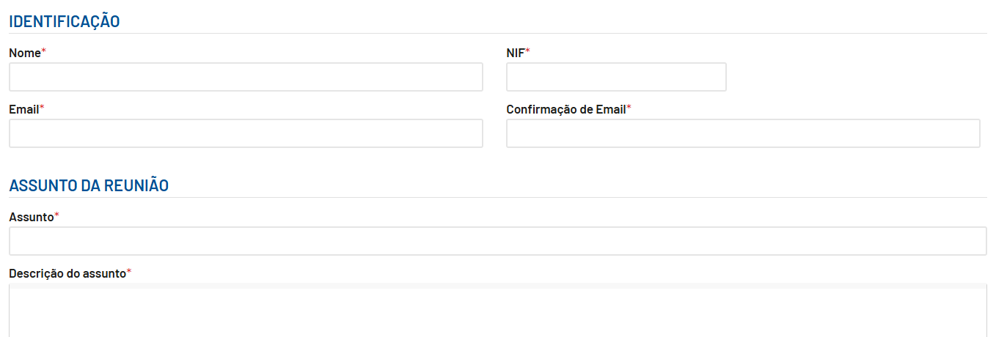

 | Notas de preenchimento:
 | - Coloque aqui imagens, printscreens ilustrativos, coloque sempre o endereço das páginas de onde retirar as imagens com exemplos ilustrativos.
 | - As imagens e as notas não estão limitadas aos campos a amarelo.
 | - Nas restantes folhas internas, estas instruções já não existem mas aplicam-se igualmente.

 | ANTES DE COMEÇAR APAGUE ESTE TEXTO. APAGUE TAMBÉM A IMAGEM COLOCADA NA ZONA AMARELA.

 | PODE INCLUSIVAMENTE RETIRAR O FUNDO AMARELO.

2.3
voltar à página inicial |  |  |  | 2 - CAMPOS
 | S | N | NA
 | x |  |  | 2.3 As legendas dos campos são breves e claras
 |  |  |  | As legendas associadas aos campos devem ser claras e o mais breves possível, sem recorrer a grandes explicações. Se essas explicações forem necessárias, devem ser apresentadas num bloco de texto paralelo.

 | Listagem de evidências
 |  |  |  |  | Notas:
 |  |  |  |  | Evidências retiradas do site: https://cm-machico.pt/institucional/camara-municipal/fale-com-o-executivo

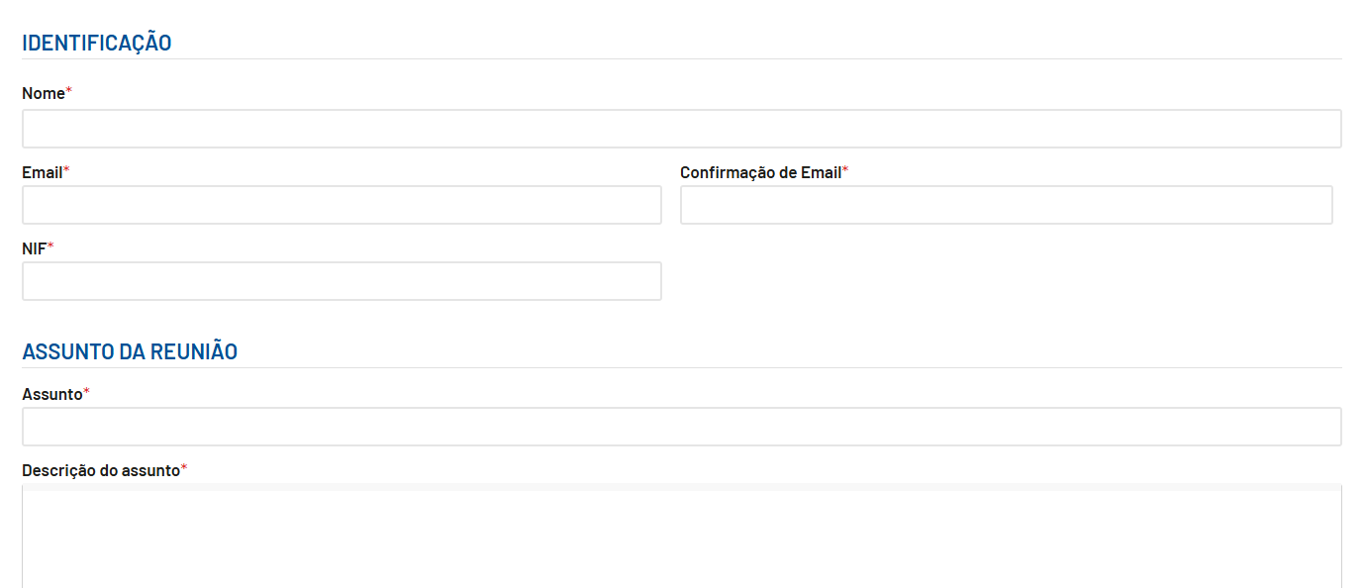

3.1
voltar à página inicial |  |  |  | 3 - RESPOSTA
 | S | N | NA
 | x |  |  | 3.1 Em ações longas, o sistema deve indicar o que está a acontecer
 |  |  |  | O sistema deve indicar o que está a processar ou qual o tempo de espera expectável quando o utilizador desencadeia ações que levem a este comportamento.

 | Listagem de evidências
 |  |  |  |  | Notas:
 |  |  |  |  | Quando esta a carregar o formulário ou quando é submetido o formulário aparece um loader. Evidências retiradas do site: https://cm-machico.pt/institucional/camara-municipal/fale-com-o-executivo

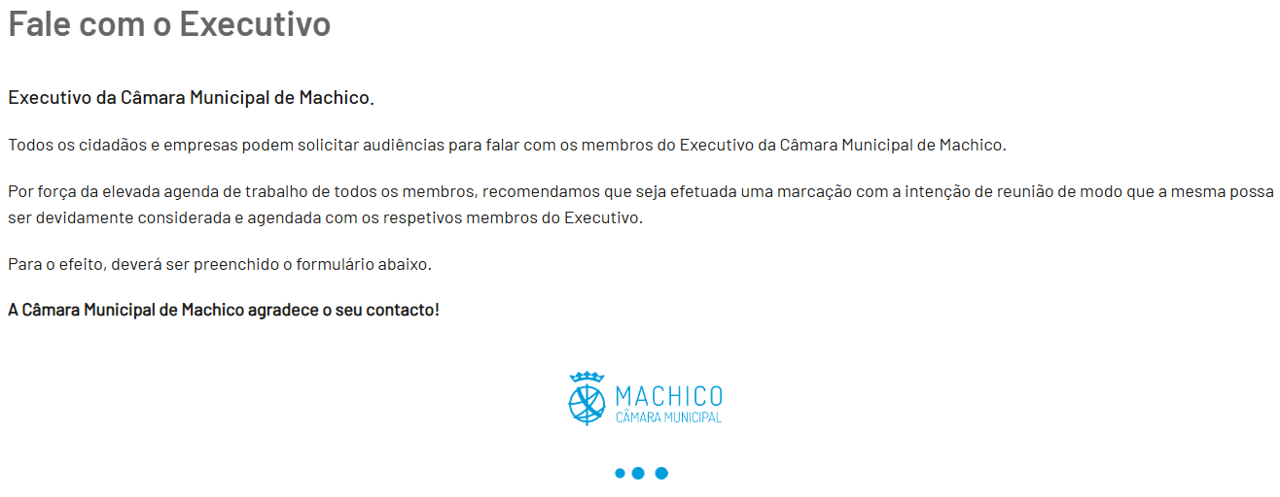

3.2
voltar à página inicial |  |  |  | 3 - RESPOSTA
 | S | N | NA
 | x |  |  | 3.2 Deve ser confirmado o sucesso da transação/envio de informação
 |  |  |  | O sucesso de uma transação deve ser claramente comunicado ao utilizador através de uma mensagem de confirmação.

 | Listagem de evidências
 |  |  |  |  | Notas:
 |  |  |  |  | Ao submeter o formulário, é apresentado a mensagem de sucesso, depois de alguns segundos. Evidências retiradas do site: https://cm-machico.pt/institucional/camara-municipal/fale-com-o-executivo

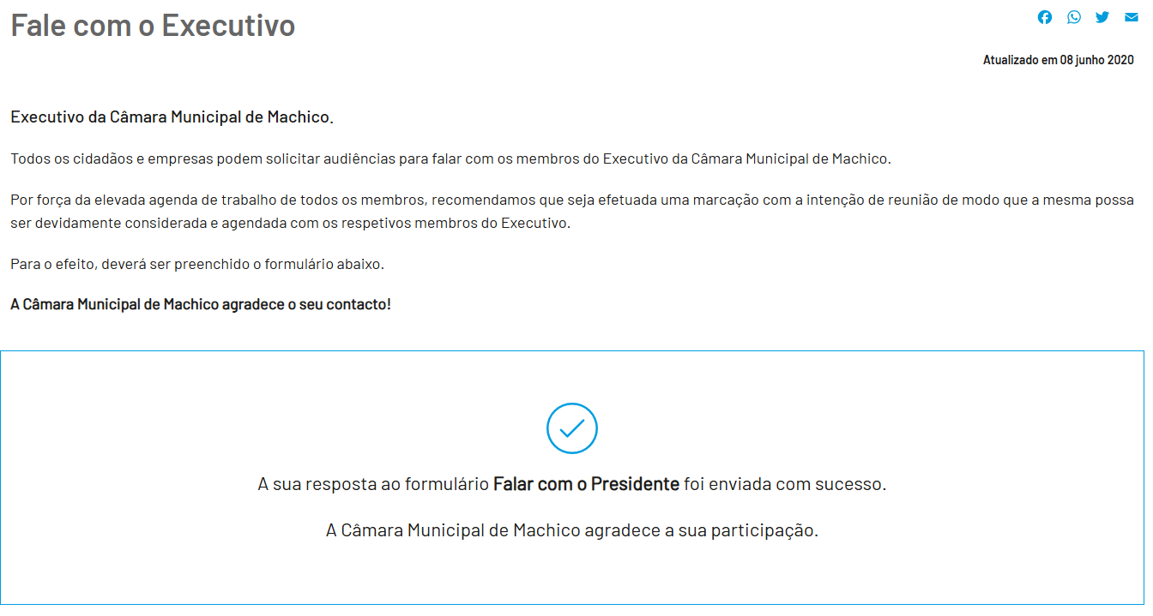

4.1
voltar à página inicial |  |  |  | 4 - ERROS
 | S | N | NA
 | x |  |  | 4.1 A informação já introduzida deve poder ser corrigida a qualquer momento
 |  |  |  | Toda a informação já transmitida pelo utilizador numa sessão pode ser corrigida, em qualquer momento, antes da transação ser finalizada.

 | Listagem de evidências
 |  |  |  |  | Notas:
 |  |  |  |  | É possível alterar/corrigir a informação presente no formulário antes de submeter. Evidências retiradas do site: https://cm-machico.pt/institucional/camara-municipal/fale-com-o-executivo
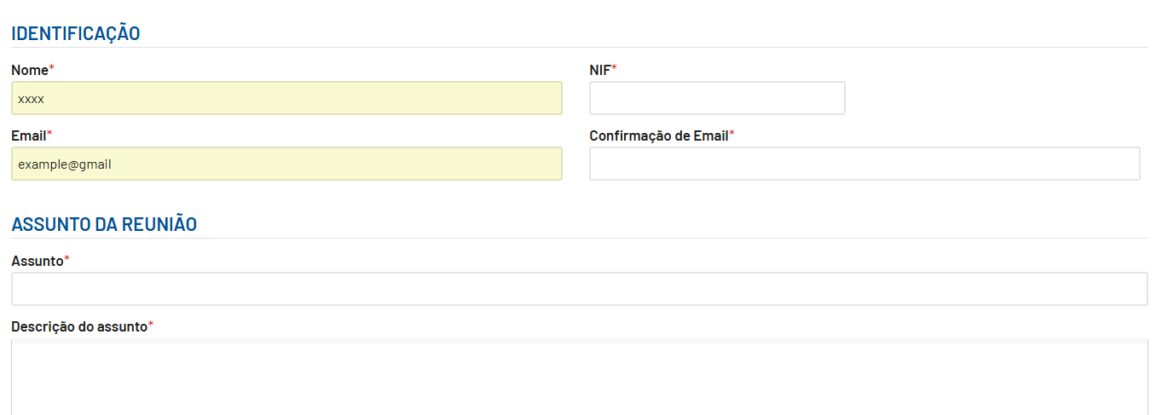

4.3
voltar à página inicial |  |  |  | 4 - ERROS
 | S | N | NA
 | x |  |  | 4.3 As mensagens de erro são claramente identificadas junto aos campos de origem
 |  |  |  | As mensagens de erro devem ser apresentadas claramente associadas aos campos a que dizem respeito. Isto não invalida a necessidade de as apresentar numa lista sumário. Esta última técnica é particularmente útil em páginas longas.

 | Listagem de evidências
 |  |  |  |  | Notas:
 |  |  |  |  | As mensagens de erro são apresentadas junto ao campo que diz respeito. Evidências retiradas do site: https://cm-machico.pt/institucional/camara-municipal/fale-com-o-executivo

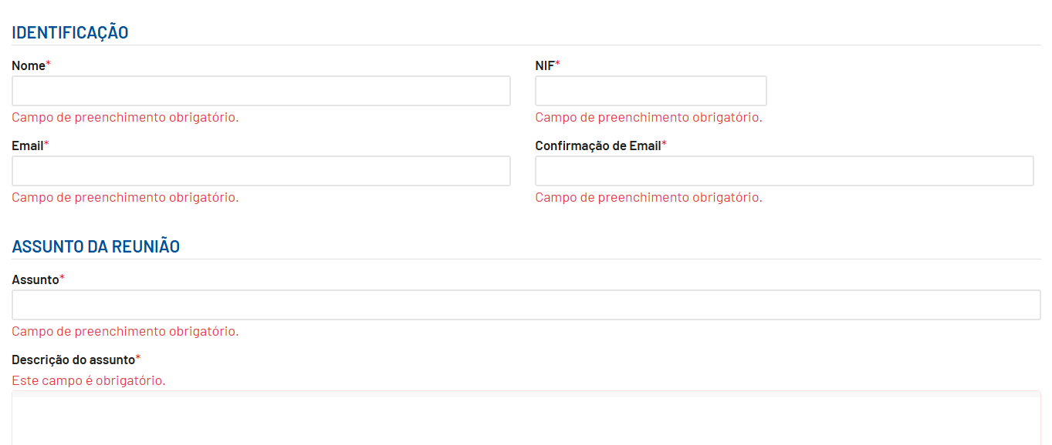

4.4
voltar à página inicial |  |  |  | 4 - ERROS
 | S | N | NA
 | x |  |  | 4.4 As mensagens de erro devem mostrar os passos concretos para a resolução dos mesmos
 |  |  |  | As mensagens de erro devem ser claras e sucintas, não expondo desnecessariamente o utilizador a mecanismos internos do sistema, explicando claramente os passos necessários para que o utilizador resolva o problema.

 | Listagem de evidências
 |  |  |  |  | Notas:
 |  |  |  |  | As mensagens de erro indicam que o campo está incorreto. Evidências retiradas do site: https://cm-machico.pt/institucional/camara-municipal/fale-com-o-executivo
